Quản lý khách hàng
Project Name | Xây dựng website gọi món thanh toán thông minh qua qr code và AI, kết nối khách hàng với quầy ăn tại chợ đêm
Module Code | Quản lý khách hàng
 | Hoàn thành | Lỗi | Chưa kiểm tra | Bị chăn | Tổng số trường hợp thử nghiệm
Round 1 | 0 | 0 | 0 | 0
Round 2 |  | 0 | 0 | 0
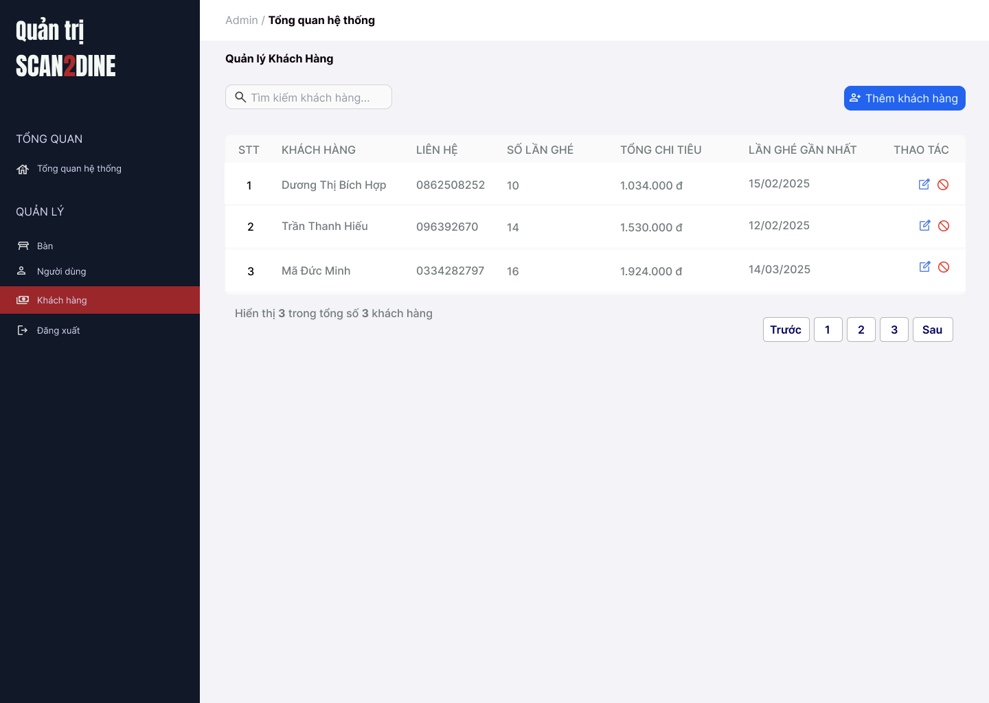
Test Case ID | Mô tả | Hành động | Điều kiện tiên quyết | Kết quả mong đợi | Kết quả thực tế | Kết quả |  |  | Kết quả |  |  | Chú thích
 |  |  |  |  |  | Vòng 1 |  |  | Vòng 2
 |  |  |  |  |  | Trạng thái | Ngày kiểm tra | Người kiểm tra | Trạng thái | Ngày kiểm tra | Người kiểm tra
GUI_SHOW Quản lý khách hàng
GUI-QLKH01 | [Tìm kiếm khách hàng] Textbox |  |  | - Label: White - Status: Enable - Text color: Black - Background: Black | - Label: White - Status: Enable - Text color: Black - Background: Black | Passed |  | Hợp | Passed |  | Hợp
GUI-QLKH02 | [Thêm khách hàng] Button |  |  | - Label: "Thêm khách hàng" - Status: Enable - Text color: White | - Label: "Thêm khách hàng" - Status: Enable - Text color: White | Passed |  | Hợp | Passed |  | Hợp
GUI-QLKH03 | [Bảng danh sách khách hàng] Table |  |  | - Cột: + STT + Khách hàng + Lên hệ + Số lần ghé + Tổng chi tiêu + Lần ghé gần nhất + Thao tác - Text color: Black | - Cột: + STT + Khách hàng + Lên hệ + Số lần ghé + Tổng chi tiêu + Lần ghé gần nhất + Thao tác - Text color: Black | Passed |  | Hợp | Passed |  | Hợp
GUI-QLKH04 | [Sửa khách hàng] Icon Button |  |  | - Icon: Bút chì (edit) - Status: Enable | - Icon: Bút chì (edit) - Status: Enable | Passed |  | Hợp | Passed |  | Hợp
GUI-QLKH05 | [Xóa khách hàng] Icon Button |  |  | - Icon: Vòng tròn gạch chéo (cấm/xóa) - Status: Enable | - Icon: Vòng tròn gạch chéo (cấm/xóa) - Status: Enable | Passed |  | Hợp | Passed |  | Hợp
GUI-QLKH06 | [Phân trang] Navigation Button |  |  | - Các nút: Trước, Số trang (1,2,3), Sau - Status: Enable - Text color: Black - Background: White | - Các nút: Trước, Số trang (1,2,3), Sau - Status: Enable - Text color: Black - Background: White | Passed |  | Hợp | Passed |  | Hợp
FUNCTION_SHOW Quản lý khách hàng
FUNC-QLKH01 | Kiểm tra hiển thị màn hình Quản lý khách hàng | 1. Mở trình duyệt firefox/safari/CocCoc 2. Nhập Url vào trình duyệt: [https://login.live.com/login.srf?lc=1066] 3. Đăng nhập vào hệ thống bằng tài khoản quản trị viên 4. Trên thanh sidebar bên trái, chọn mục [Khách hàng] |  | Màn hình Quản lý khách hàng được hiển thị thành công. Ngôn ngữ hiển thị trùng với cài đặt ngôn ngữ của trình duyệt. |  | Passed |  | Hợp | Passed |  | Hợp
 | Kiểm tra việc tìm kiếm khi người dùng nhập giá trị hợp lệ tại textbox [Tìm kiếm khách hàng] | 1. Nhập 'Dương Thị Bích Hợp' vào textbox [Tìm kiếm khách hàng] | Passed FUNC-QLKH01 | Tên khách hàng cần tìm được hiển thị chính xác |  | Passed |  | Hợp | Passed |  | Hợp
 | Kiểm tra việc tìm kiếm khi người dùng nhập giá trị không hợp lệ tại textbox [Tìm kiếm khách hàng] | 1. Nhập 'Mã' vào textbox [Tìm kiếm khách hàng] | Passed FUNC-QLKH01 | Không tìm thấy kết quả tìm kiếm |  | Passed |  | Hợp | Passed |  | Hợp
 | Kiểm tra việc tìm kiếm phân biệt chữ hoa, chữ thường khi người dùng nhập vào textbox [Tìm kiếm khách hàng] | 1. Nhập 'hiếu' vào textbox [Tìm kiếm khách hàng] | Passed FUNC-QLKH01 | Tên khách hàng cần tìm được hiển thị chính xác |  | Passed |  | Hợp | Passed |  | Hợp
 | Kiểm tra việc tìm kiếm khi người dùng nhập giá trị không dấu vào textbox [Tìm kiếm khách hàng] | 1. Nhập 'Hop' vào textbox [Tìm kiếm khách hàng] | Passed FUNC-QLKH01 | Tên khách hàng cần tìm được hiển thị chính xác |  | Passed |  | Hợp | Passed |  | Hợp
 | Kiểm tra việc tìm kiếm với khoảng trắng 2 đầu khi người dùng nhập vào textbox [Tìm kiếm khách hàng] | 1. Nhập ' Dương ' vào textbox [Tìm kiếm bàn] | Passed FUNC-QLKH01 | Tên khách hàng cần tìm được hiển thị chính xác |  | Passed |  | Hợp | Passed |  | Hợp
 | Kiểm tra việc hiển thị màn hình khi người dùng chọn vào button [Thêm khách hàng] | 1. Chọn trên button [Thêm khách hàng] | Passed FUNC-QLKH01 | Màn hình Thêm khách hàng được hiển thị |  | Passed |  | Hợp | Passed |  | Hợp
 | Kiểm tra việc hiển thị màn hình khi người dùng chọn vào icon button [Chỉnh sửa] | 1. Chọn trên icon button [Chỉnh sửa] | Passed FUNC-QLKH01 | Màn hình Chỉnh sửa khách hàng được hiển thị |  | Passed |  | Hợp | Passed |  | Hợp
 | Kiểm tra việc hiển thị màn hình khi người dùng chọn vào icon button chặn khách hàng | 1. Chọn trên icon button chặn khách hàng | Passed FUNC-QLKH01 | Màn hình hộp thoại hiển thị thông báo chặn khách hàng được hiển thị |  | Passed |  | Hợp | Passed |  | Hợp

Thêm khách hàng
Project Name | Xây dựng website gọi món thanh toán thông minh qua qr code và AI, kết nối khách hàng với quầy ăn tại chợ đêm
Module Code | Thêm khách hàng
 | Hoàn thành | Lỗi | Chưa kiểm tra | Bị chăn | Tổng số trường hợp thử nghiệm
Round 1 | 0 | 0 | 0 | 0
Round 2 |  | 0 | 0 | 0
 |  | 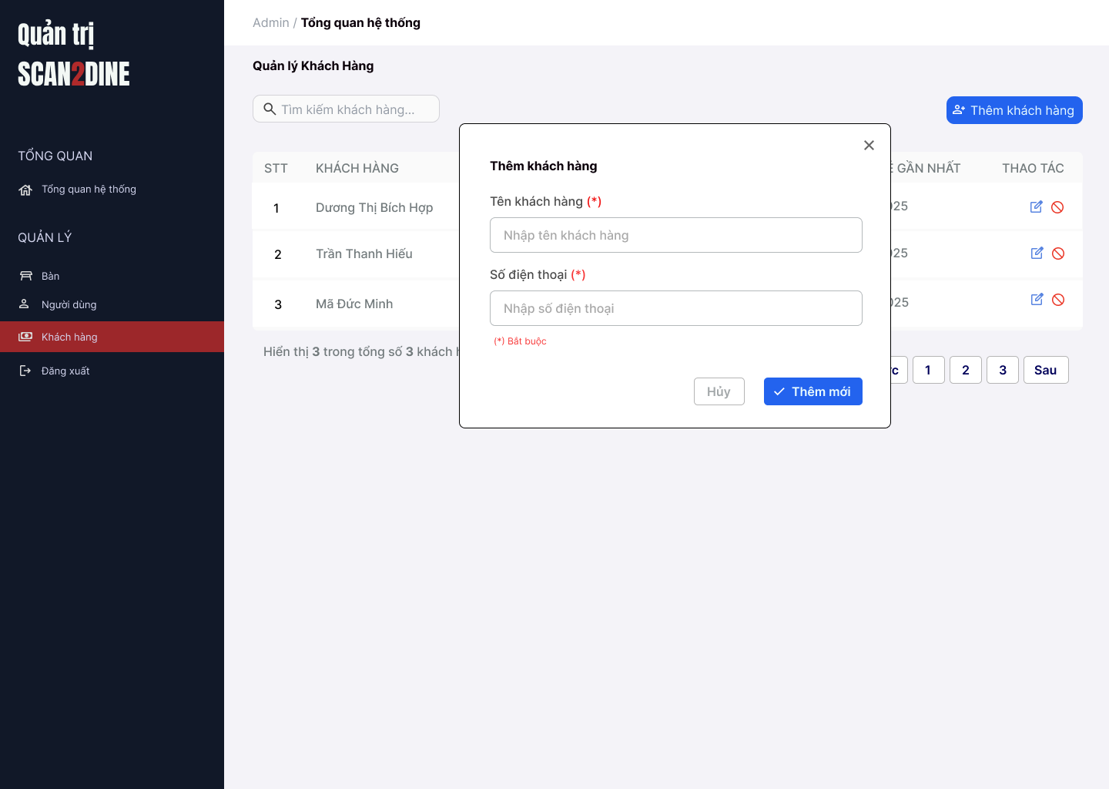
Test Case ID | Mô tả | Hành động | Điều kiện tiên quyết | Kết quả mong đợi | Kết quả thực tế | Kết quả |  |  | Kết quả |  |  | Chú thích
 |  |  |  |  |  | Vòng 1 |  |  | Vòng 2
 |  |  |  |  |  | Trạng thái | Ngày kiểm tra | Người kiểm tra | Trạng thái | Ngày kiểm tra | Người kiểm tra
GUI_SHOW Thêm khách hàng
GUI-TKH01 | [Khách hàng] Textbox |  |  | - Label: "Tên khách hàng" - Status: Enable - Text color: Black - Placeholder: "Nhập tên khách hàng" | - Label: "Tên khách hàng" - Status: Enable - Text color: Black - Placeholder: "Nhập tên khách hàng" | Passed |  | Hợp | Passed |  | Hợp
GUI-TKH02 | [Số điện thoại] Textbox |  |  | - Label: "Số điện thoại" - Status: Enable - Text color: Black - Placeholder: "Nhập số điện thoại" | - Label: "Số điện thoại" - Status: Enable - Text color: Black - Placeholder: "Nhập số điện thoại" | Passed |  | Hợp | Passed |  | Hợp
GUI-TKH03 | [Thông báo bắt buộc] Text |  |  | -Text: "(*) Bắt buộc" - Status: Visible - Text color: Red | -Text: "(*) Bắt buộc" - Status: Visible - Text color: Red | Passed |  | Hợp | Passed |  | Hợp
GUI-TKH04 | [Hủy] Button |  |  | - Label: "Hủy" - Status: Enable - Text color: Gray - Background: White | - Label: "Hủy" - Status: Enable - Text color: Gray - Background: White | Passed |  | Hợp | Passed |  | Hợp
GUI-TKH05 | [Thêm mới] Button |  |  | - Label: "Thêm mới" - Status: Enable - Text color: White - Background: Blue | - Label: "Thêm mới" - Status: Enable - Text color: White - Background: Blue | Passed |  | Hợp | Passed |  | Hợp
FUNCTION_SHOW Thêm khách hàng
FUNC-TKH01 | Kiểm tra hiển thị màn hình [Thêm khách hàng] | 1. Mở trình duyệt firefox/safari/CocCoc 2. Nhập Url vào trình duyệt: [https://login.live.com/login.srf?lc=1066] 3. Đăng nhập vào hệ thống bằng tài khoản quản trị viên 4. Trên thanh sidebar bên trái, chọn mục [Khách hàng] 5. Chọn vào button [Thêm khách hàng] |  | Hiển thị màn hình Thêm khách hàng thành công |  | Passed |  | Hợp | Passed |  | Hợp
FUNC-TKH02 | Kiểm tra việc thêm mới record [Thêm khách hàng] không thành công trong trường hợp không nhập dữ liệu đến các tất cả các trường trên form | 1. Không nhập dữ liệu đến tất cả các trường trên form 2. Chọn trên button [Thêm mới] | Passed FUNC-TKH01 | "Hiển thị message tại tất cả các trường bắt buộc nhập Hiển thị message: "Vui lòng nhập Tên khách hàng" tại textbox [Tên khách hàng] Hiển thị message: "Vui lòng nhập Số điện thoại" tại textbox [Số điện thoại] |  | Passed |  | Hợp | Passed |  | Hợp
FUNC-TKH03 | Kiểm tra việc thêm mới record [Thêm khách hàng] thành công trong trường hợp nhập dữ liệu đến các tất cả các trường trên form | 1. Nhập dữ liệu hợp lệ đến tất cả các trường trên form 2. Chọn trên button [Thêm mới] | Passed FUNC-TKH01 | Hiển thị message: "Thêm khách hàng thành công" |  | Passed |  | Hợp | Passed |  | Hợp
FUNC-TKH04 | Kiểm tra việc thêm mới record [Thêm khách hàng] không thành công trong trường hợp người dùng không nhập dữ liệu đến textbox [Tên khách hàng] | 1. Không nhập dữ liệu đến textbox [Tên khách hàng] 2. Nhập giá trị hợp lệ đến các trường còn lại 3. Chọn trên button [Thêm mới] | Passed FUNC-TKH01 | Hiển thị message: "Vui lòng nhập Tên khách hàng" tại textbox [Tên khách hàng] |  | Passed |  | Hợp | Passed |  | Hợp
FUNC-TKH05 | Kiểm tra thêm mới record [Thêm khách hàng] không thành công trong trường hợp user nhập kí tự đặc biệt đến textbox [Tên khách hàng] | 1. Nhập '@#^&*' đến textbox [Tên khách hàng] 2. Nhập giá trị hợp lệ đến các trường còn lại 3. Chọn trên button [Thêm mới] | Passed FUNC-TKH01 | Hiển thị message: "Tên khách hàng không hợp lệ.". |  | Passed |  | Hợp | Passed |  | Hợp
FUNC-TKH06 | Kiểm tra thêm mới record [Thêm khách hàng] thành công trong trường hợp user nhập khoảng trắng 2 đầu đến textbox [Tên khách hàng] | 1. Nhập ' Hợp ' đến textbox [Tên khách hàng] 2. Nhập giá trị hợp lệ đến các trường còn lại 3. Chọn trên button [Thêm mới] | Passed FUNC-TKH01 | Hệ thống tự động trim khoảng trắng 2 đầu và điều hướng người dùng sang giao diện trang chủ của khách hàng |  | Passed |  | Hợp | Passed |  | Hợp
FUNC-TKH07 | Kiểm tra thêm mới record [Thêm khách hàng] thành công trong trường hợp user nhập chữ đến textbox [Tên khách hàng] | 1. Nhập 'Hợp' đến textbox [Tên khách hàng] 2. Nhập giá trị hợp lệ đến các trường còn lại 3. Chọn trên button [Thêm mới] | Passed FUNC-TKH01 | Hiển thị message: "Thêm khách hàng thành công" |  | Passed |  | Hợp | Passed |  | Hợp
FUNC-TKH08 | Kiểm tra thêm mới record [Thêm khách hàng] không thành công trong trường hợp user nhập số đến textbox [Tên khách hàng] | 1. Nhập '12345' đến textbox [Tên khách hàng] 2. Nhập giá trị hợp lệ đến các trường còn lại 3. Chọn trên button [Thêm mới] | Passed FUNC-TKH01 | Hiển thị message: "Tên khách hàng chỉ cho phép nhập chữ". |  | Passed |  | Hợp | Passed |  | Hợp
FUNC-TKH09 | Kiểm tra thêm mới record [Thêm khách hàng] không thành công trong trường hợp user nhập chữ và số đến textbox [Tên khách hàng] | 1. Nhập 'Hợp 123' đến textbox [Tên khách hàng] 2. Nhập giá trị hợp lệ đến các trường còn lại 3. Chọn trên button [Thêm mới] | Passed FUNC-TKH01 | Hiển thị message: "Tên khách hàng chỉ cho phép nhập chữ.". |  | Passed |  | Hợp | Passed |  | Hợp
FUNC-TKH10 | Kiểm tra thêm mới record [Thêm khách hàng] thành công trong trường hợp user nhập nhỏ hơn 50 kí tự chữ đến textbox [Tên khách hàng] | 1. Nhập nhỏ hơn 50 ký tự chữ đến textbox [Tên khách hàng] 2. Nhập giá trị hợp lệ đến các trường còn lại 3. Chọn trên button [Thêm mới] | Passed FUNC-TKH01 | Hiển thị message: "Thêm khách hàng thành công" |  | Passed |  | Hợp | Passed |  | Hợp
FUNC-TKH11 | Kiểm tra thêm mới record [Thêm khách hàng] thành công trong trường hợp user đúng 50 kí tự chữ đến textbox [Tên khách hàng] | 1. Nhập đúng 50 ký tự chữ đến textbox [Tên khách hàng] 2. Nhập giá trị hợp lệ đến các trường còn lại 3. Chọn trên button [Thêm mới] | Passed FUNC-TKH01 | Hiển thị message: "Thêm khách hàng thành công" |  | Passed |  | Hợp | Passed |  | Hợp
FUNC-TKH12 | Kiểm tra thêm mới record [Thêm khách hàng] không thành công trong trường hợp user lớn hơn 50 kí tự chữ đến textbox [Tên khách hàng] | 1. Nhập lớn hơn 50 ký tự chữ đến textbox [Tên khách hàng] 2. Nhập giá trị hợp lệ đến các trường còn lại 3. Chọn trên button [Thêm mới] | Passed FUNC-TKH01 | Hiển thị message: "Tên khách hàng chỉ cho phép nhập tối đa 50 kí tự chữ". |  | Passed |  | Hợp | Passed |  | Hợp
FUNC-TKH13 | Kiểm tra việc thêm mới record [Thêm khách hàng] không thành công trong trường hợp user không nhập dữ liệu đến textbox [Số điện thoại] | 1. Không nhập dữ liệu đến textbox [Số điện thoại] 2. Nhập giá trị hợp lệ đến các trường còn lại 3. Chọn trên button [Thêm mới] | Passed FUNC-TKH01 | Hiển thị message: "Vui lòng nhập Số điện thoại." |  | Passed |  | Hợp | Passed |  | Hợp
FUNC-TKH14 | Kiểm tra thêm mới record [Thêm khách hàng] không thành công trong trường hợp user nhập kí tự đặc biệt đến textbox [Số điện thoại] | 1. Nhập '@#$@#' đến textbox [Số điện thoại] 2. Nhập giá trị hợp lệ đến các trường còn lại 3. Chọn trên button [Thêm mới] | Passed FUNC-TKH01 | Hiển thị message: "Số điện thoại không hợp lệ" |  | Passed |  | Hợp | Passed |  | Hợp
FUNC-TKH15 | Kiểm tra thêm mới record [Thêm khách hàng] thành công trong trường hợp user nhập khoảng trắng 2 đầu đến textbox [Số điện thoại] | 1. Nhập ' 0862508252 ' đến textbox [Số điện thoại] 2. Nhập giá trị hợp lệ đến các trường còn lại 3. Chọn trên button [Thêm mới] | Passed FUNC-TKH01 | Hiển thị message: "Thêm khách hàng thành công" |  | Passed |  | Hợp | Passed |  | Hợp
FUNC-TKH16 | Kiểm tra thêm mới record [Thêm khách hàng] không thành công trong trường hợp user nhập khoảng trắng ở giữa đến textbox [Số điện thoại] | 1. Nhập '086 250 8252' đến textbox [Số điện thoại] 2. Nhập giá trị hợp lệ đến các trường còn lại 3. Chọn trên button [Thêm mới] | Passed FUNC-TKH01 | Hiển thị message: "Số điện thoại không hợp lệ" |  | Passed |  | Hợp | Passed |  | Hợp
FUNC-TKH17 | Kiểm tra thêm mới record [Thêm khách hàng] không thành công trong trường hợp user nhập chữ đến textbox [Số điện thoại] | 1. Nhập 'KhôngTamSauChin' đến textbox [Số điện thoại] 2. Nhập giá trị hợp lệ đến các trường còn lại 3. Chọn trên button [Thêm mới] | Passed FUNC-TKH01 | Hiển thị message: "Số điện thoại không hợp lệ" |  | Passed |  | Hợp | Passed |  | Hợp
FUNC-TKH18 | Kiểm tra thêm mới record [Thêm khách hàng] thành công trong trường hợp user nhập số đến textbox [Số điện thoại] | 1. Nhập '0862508252' đến textbox [Số điện thoại] 2. Nhập giá trị hợp lệ đến các trường còn lại 3. Chọn trên button [Thêm mới] | Passed FUNC-TKH01 | Hiển thị message: "Thêm khách hàng thành công" |  | Passed |  | Hợp | Passed |  | Hợp
FUNC-TKH19 | Kiểm tra thêm mới record [Thêm khách hàng] không thành công trong trường hợp user nhập chữ và số đến textbox [Số điện thoại] | 1. Nhập '087Hai509Hai52' đến textbox [Số điện thoại] 2. Nhập giá trị hợp lệ đến các trường còn lại 3. Chọn trên button [Thêm mới] | Passed FUNC-TKH01 | Hiển thị message: "Số điện thoại không hợp lệ" |  | Passed |  | Hợp | Passed |  | Hợp
FUNC-TKH20 | Kiểm tra thêm mới record [Thêm khách hàng] không thành công trong trường hợp user nhập nhỏ hơn 10 kí tự số đến textbox [Số điện thoại] | 1. Nhập '086250825' đến textbox [Số điện thoại] 2. Nhập giá trị hợp lệ đến các trường còn lại 3. Chọn trên button [Thêm mới] | Passed FUNC-TKH01 | Hiển thị message: "Số điện thoại chỉ cho phép nhập 10 ký tự số". |  | Passed |  | Hợp | Passed |  | Hợp
FUNC-TKH21 | Kiểm tra thêm mới record [Thêm khách hàng] thành công trong trường hợp user nhập đúng 10 kí tự số đến textbox [Số điện thoại] | 1. Nhập '0862508252' đến textbox [Số điện thoại] 2. Nhập giá trị hợp lệ đến các trường còn lại 3. Chọn trên button [Thêm mới] | Passed FUNC-TKH01 | Hiển thị message: "Thêm khách hàng thành công" |  | Passed |  | Hợp | Passed |  | Hợp
FUNC-TKH22 | Kiểm tra thêm mới record [Thêm khách hàng] không thành công trong trường hợp user nhập lớn hơn 10 kí tự số đến textbox [Số điện thoại] | 1. Nhập '08625082525' đến textbox [Số điện thoại] 2. Nhập giá trị hợp lệ đến các trường còn lại 3. Chọn trên button [Thêm mới] | Passed FUNC-TKH01 | Hiển thị message: "Số điện thoại chỉ cho phép nhập 10 ký tự số". |  | Passed |  | Hợp | Passed |  | Hợp
FUNC-TKH23 | Kiểm tra hiển thị màn hình khi user chọn vào icon button [X] | 1. Click vào icon button [X] | Passed FUNC-TKH01 | Hệ thống đóng màn hình thêm khách hàng |  | Passed |  | Hợp | Passed |  | Hợp
FUNC-TKH24 | Kiểm tra hiển thị màn hình khi user chọn vào button [Hủy] | 1. Click vào button [Hủy] | Passed FUNC-TKH01 | Hệ thống đóng màn hình thêm khách hàng |  | Passed |  | Hợp | Passed |  | Hợp

Chỉnh sửa thông tin khách hàng
Project Name | Xây dựng website gọi món thanh toán thông minh qua qr code và AI, kết nối khách hàng với quầy ăn tại chợ đêm
Module Code | Chỉnh sửa thông tin khách hàng
 | Hoàn thành | Lỗi | Chưa kiểm tra | Bị chăn | Tổng số trường hợp thử nghiệm
Round 1 | 0 | 0 | 0 | 0
Round 2 |  | 0 | 0 | 0
 | 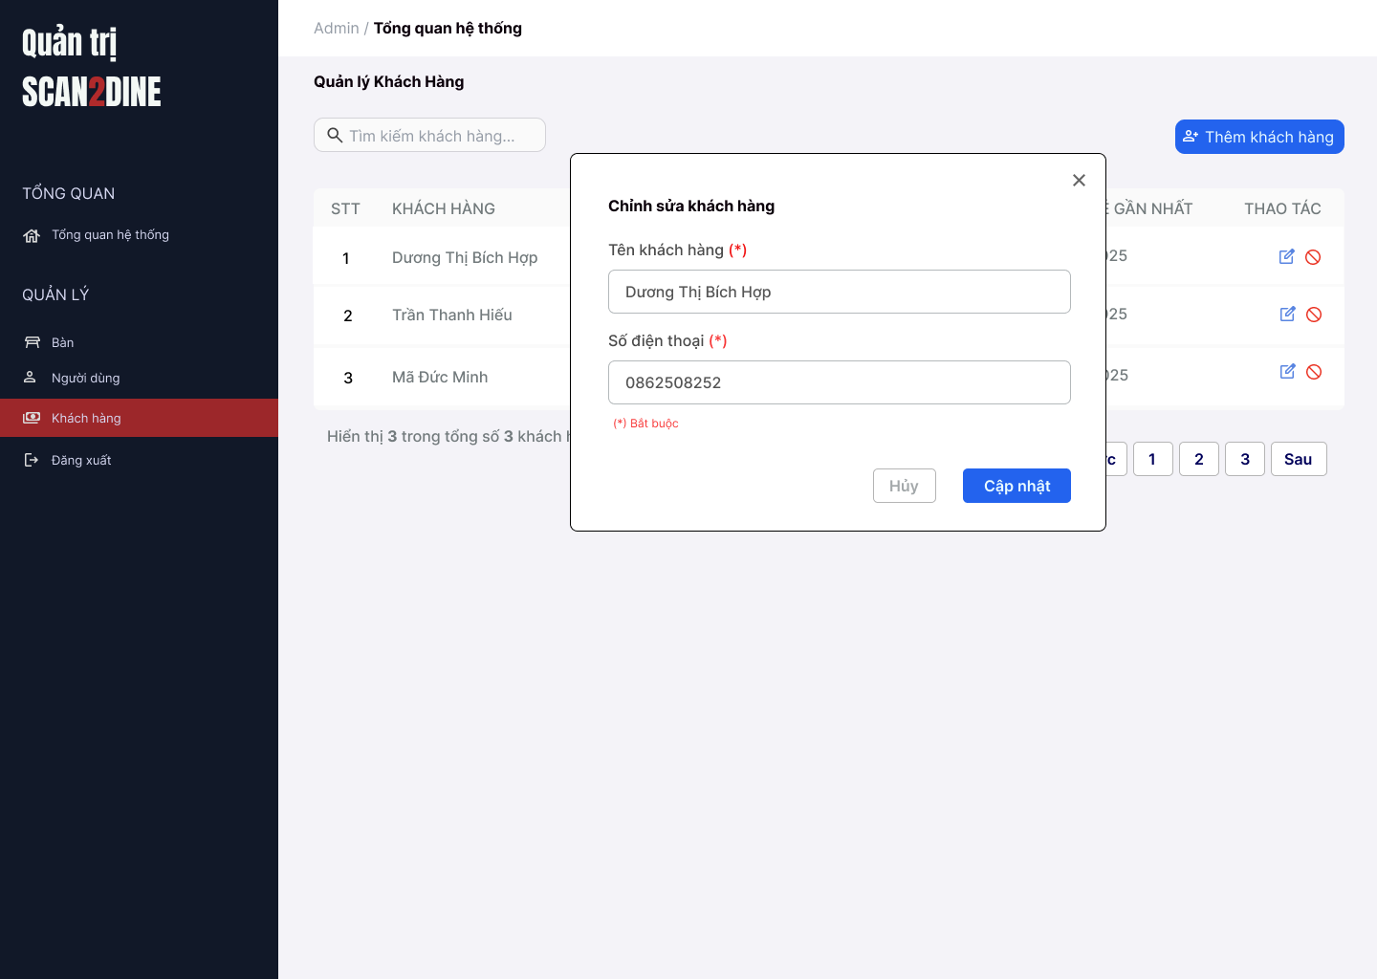
Test Case ID | Mô tả | Hành động | Điều kiện tiên quyết | Kết quả mong đợi | Kết quả thực tế | Kết quả |  |  | Kết quả |  |  | Chú thích
 |  |  |  |  |  | Vòng 1 |  |  | Vòng 2
 |  |  |  |  |  | Trạng thái | Ngày kiểm tra | Người kiểm tra | Trạng thái | Ngày kiểm tra | Người kiểm tra
GUI_SHOW Chỉnh sửa thông tin người dùng
GUI-CSKH01 | [Khách hàng] Textbox |  |  | - Label: "Tên khách hàng" - Status: Enable - Text color: Black - Placeholder: "Nhập tên khách hàng" | - Label: "Tên khách hàng" - Status: Enable - Text color: Black - Placeholder: "Nhập tên khách hàng" | Passed |  | Hợp | Passed |  | Hợp
GUI-CSKH02 | [Số điện thoại] Textbox |  |  | - Label: "Số điện thoại" - Status: Enable - Text color: Black - Placeholder: "Nhập số điện thoại" | - Label: "Số điện thoại" - Status: Enable - Text color: Black - Placeholder: "Nhập số điện thoại" | Passed |  | Hợp | Passed |  | Hợp
GUI-CSKH03 | [Thông báo bắt buộc] Text |  |  | -Text: "(*) Bắt buộc" - Status: Visible - Text color: Red | -Text: "(*) Bắt buộc" - Status: Visible - Text color: Red | Passed |  | Hợp | Passed |  | Hợp
GUI-CSKH04 | [Hủy] Button |  |  | - Label: "Hủy" - Status: Enable - Text color: Gray - Background: White | - Label: "Hủy" - Status: Enable - Text color: Gray - Background: White | Passed |  | Hợp | Passed |  | Hợp
GUI-CSKH05 | [Cập nhật] Button |  |  | - Label: "Cập nhật" - Status: Enable - Text color: White - Background: Blue | - Label: "Cập nhật" - Status: Enable - Text color: White - Background: Blue | Passed |  | Hợp | Passed |  | Hợp
FUNCTION_SHOW Chỉnh sửa thông tin khách hàng
FUNC-CSKH01 | Kiểm tra hiển thị màn hình [Chỉnh sửa thông tin khách hàng] | 1. Mở trình duyệt firefox/safari/CocCoc 2. Nhập Url vào trình duyệt: [https://login.live.com/login.srf?lc=1066] 3. Đăng nhập vào hệ thống bằng tài khoản quản trị viên 4. Trên thanh sidebar bên trái, chọn mục [Khách hàng] 5. Chọn vào button [Chỉnh sửa thông tin khách hàng] |  | Hiển thị màn hình Chỉnh sửa khách hàng thành công |  | Passed |  | Hợp | Passed |  | Hợp
FUNC-CSKH02 | Kiểm tra việc thêm mới record [Chỉnh sửa thông tin khách hàng] không thành công trong trường hợp không nhập dữ liệu đến các tất cả các trường trên form | 1. Không nhập dữ liệu đến tất cả các trường trên form 2. Chọn trên button [Cập nhật] | Passed FUNC-CSKH01 | "Hiển thị message tại tất cả các trường bắt buộc nhập Hiển thị message: "Vui lòng nhập Tên khách hàng" tại textbox [Tên khách hàng] Hiển thị message: "Vui lòng nhập Số điện thoại" tại textbox [Số điện thoại] |  | Passed |  | Hợp | Passed |  | Hợp
FUNC-CSKH03 | Kiểm tra việc thêm mới record [Chỉnh sửa thông tin khách hàng] thành công trong trường hợp nhập dữ liệu đến các tất cả các trường trên form | 1. Nhập dữ liệu hợp lệ đến tất cả các trường trên form 2. Chọn trên button [Cập nhật] | Passed FUNC-CSKH01 | Hiển thị message: "Cập nhật khách hàng thành công" |  | Passed |  | Hợp | Passed |  | Hợp
FUNC-CSKH04 | Kiểm tra việc thêm mới record [Chỉnh sửa thông tin khách hàng] không thành công trong trường hợp người dùng không nhập dữ liệu đến textbox [Tên khách hàng] | 1. Không nhập dữ liệu đến textbox [Tên khách hàng] 2. Nhập giá trị hợp lệ đến các trường còn lại 3. Chọn trên button [Cập nhật] | Passed FUNC-CSKH01 | Hiển thị message: "Vui lòng nhập Tên khách hàng" tại textbox [Tên khách hàng] |  | Passed |  | Hợp | Passed |  | Hợp
FUNC-CSKH05 | Kiểm tra thêm mới record [Chỉnh sửa thông tin khách hàng] không thành công trong trường hợp user nhập kí tự đặc biệt đến textbox [Tên khách hàng] | 1. Nhập '@#^&*' đến textbox [Tên khách hàng] 2. Nhập giá trị hợp lệ đến các trường còn lại 3. Chọn trên button [Cập nhật] | Passed FUNC-CSKH01 | Hiển thị message: "Tên khách hàng không hợp lệ.". |  | Passed |  | Hợp | Passed |  | Hợp
FUNC-CSKH06 | Kiểm tra thêm mới record [Chỉnh sửa thông tin khách hàng] thành công trong trường hợp user nhập khoảng trắng 2 đầu đến textbox [Tên khách hàng] | 1. Nhập ' Hợp ' đến textbox [Tên khách hàng] 2. Nhập giá trị hợp lệ đến các trường còn lại 3. Chọn trên button [Cập nhật] | Passed FUNC-CSKH01 | Hệ thống tự động trim khoảng trắng 2 đầu và điều hướng người dùng sang giao diện trang chủ của khách hàng |  | Passed |  | Hợp | Passed |  | Hợp
FUNC-CSKH07 | Kiểm tra thêm mới record [Chỉnh sửa thông tin khách hàng] thành công trong trường hợp user nhập chữ đến textbox [Tên khách hàng] | 1. Nhập 'Hợp' đến textbox [Tên khách hàng] 2. Nhập giá trị hợp lệ đến các trường còn lại 3. Chọn trên button [Cập nhật] | Passed FUNC-CSKH01 | Hiển thị message: "Cập nhật khách hàng thành công" |  | Passed |  | Hợp | Passed |  | Hợp
FUNC-CSKH08 | Kiểm tra thêm mới record [Chỉnh sửa thông tin khách hàng] không thành công trong trường hợp user nhập số đến textbox [Tên khách hàng] | 1. Nhập '12345' đến textbox [Tên khách hàng] 2. Nhập giá trị hợp lệ đến các trường còn lại 3. Chọn trên button [Cập nhật] | Passed FUNC-CSKH01 | Hiển thị message: "Tên khách hàng chỉ cho phép nhập chữ". |  | Passed |  | Hợp | Passed |  | Hợp
FUNC-CSKH09 | Kiểm tra thêm mới record [Chỉnh sửa thông tin khách hàng] không thành công trong trường hợp user nhập chữ và số đến textbox [Tên khách hàng] | 1. Nhập 'Hợp 123' đến textbox [Tên khách hàng] 2. Nhập giá trị hợp lệ đến các trường còn lại 3. Chọn trên button [Cập nhật] | Passed FUNC-CSKH01 | Hiển thị message: "Tên khách hàng chỉ cho phép nhập chữ.". |  | Passed |  | Hợp | Passed |  | Hợp
FUNC-CSKH10 | Kiểm tra thêm mới record [Chỉnh sửa thông tin khách hàng] thành công trong trường hợp user nhập nhỏ hơn 50 kí tự chữ đến textbox [Tên khách hàng] | 1. Nhập nhỏ hơn 50 ký tự chữ đến textbox [Tên khách hàng] 2. Nhập giá trị hợp lệ đến các trường còn lại 3. Chọn trên button [Cập nhật] | Passed FUNC-CSKH01 | Hiển thị message: "Cập nhật khách hàng thành công" |  | Passed |  | Hợp | Passed |  | Hợp
FUNC-CSKH11 | Kiểm tra thêm mới record [Chỉnh sửa thông tin khách hàng] thành công trong trường hợp user đúng 50 kí tự chữ đến textbox [Tên khách hàng] | 1. Nhập đúng 50 ký tự chữ đến textbox [Tên khách hàng] 2. Nhập giá trị hợp lệ đến các trường còn lại 3. Chọn trên button [Cập nhật] | Passed FUNC-CSKH01 | Hiển thị message: "Cập nhật khách hàng thành công" |  | Passed |  | Hợp | Passed |  | Hợp
FUNC-CSKH12 | Kiểm tra thêm mới record [Chỉnh sửa thông tin khách hàng] không thành công trong trường hợp user lớn hơn 50 kí tự chữ đến textbox [Tên khách hàng] | 1. Nhập lớn hơn 50 ký tự chữ đến textbox [Tên khách hàng] 2. Nhập giá trị hợp lệ đến các trường còn lại 3. Chọn trên button [Cập nhật] | Passed FUNC-CSKH01 | Hiển thị message: "Tên khách hàng chỉ cho phép nhập tối đa 50 kí tự chữ". |  | Passed |  | Hợp | Passed |  | Hợp
FUNC-CSKH13 | Kiểm tra việc thêm mới record [Chỉnh sửa thông tin khách hàng] không thành công trong trường hợp user không nhập dữ liệu đến textbox [Số điện thoại] | 1. Không nhập dữ liệu đến textbox [Số điện thoại] 2. Nhập giá trị hợp lệ đến các trường còn lại 3. Chọn trên button [Cập nhật] | Passed FUNC-CSKH01 | Hiển thị message: "Vui lòng nhập Số điện thoại." |  | Passed |  | Hợp | Passed |  | Hợp
FUNC-CSKH14 | Kiểm tra thêm mới record [Chỉnh sửa thông tin khách hàng] không thành công trong trường hợp user nhập kí tự đặc biệt đến textbox [Số điện thoại] | 1. Nhập '@#$@#' đến textbox [Số điện thoại] 2. Nhập giá trị hợp lệ đến các trường còn lại 3. Chọn trên button [Cập nhật] | Passed FUNC-CSKH01 | Hiển thị message: "Số điện thoại không hợp lệ" |  | Passed |  | Hợp | Passed |  | Hợp
FUNC-CSKH15 | Kiểm tra thêm mới record [Chỉnh sửa thông tin khách hàng] thành công trong trường hợp user nhập khoảng trắng 2 đầu đến textbox [Số điện thoại] | 1. Nhập ' 0862508252 ' đến textbox [Số điện thoại] 2. Nhập giá trị hợp lệ đến các trường còn lại 3. Chọn trên button [Cập nhật] | Passed FUNC-CSKH01 | Hiển thị message: "Cập nhật khách hàng thành công" |  | Passed |  | Hợp | Passed |  | Hợp
FUNC-CSKH16 | Kiểm tra thêm mới record [Chỉnh sửa thông tin khách hàng] không thành công trong trường hợp user nhập khoảng trắng ở giữa đến textbox [Số điện thoại] | 1. Nhập '086 250 8252' đến textbox [Số điện thoại] 2. Nhập giá trị hợp lệ đến các trường còn lại 3. Chọn trên button [Cập nhật] | Passed FUNC-CSKH01 | Hiển thị message: "Số điện thoại không hợp lệ" |  | Passed |  | Hợp | Passed |  | Hợp
FUNC-CSKH17 | Kiểm tra thêm mới record [Chỉnh sửa thông tin khách hàng] không thành công trong trường hợp user nhập chữ đến textbox [Số điện thoại] | 1. Nhập 'KhôngTamSauChin' đến textbox [Số điện thoại] 2. Nhập giá trị hợp lệ đến các trường còn lại 3. Chọn trên button [Cập nhật] | Passed FUNC-CSKH01 | Hiển thị message: "Số điện thoại không hợp lệ" |  | Passed |  | Hợp | Passed |  | Hợp
FUNC-CSKH18 | Kiểm tra thêm mới record [Chỉnh sửa thông tin khách hàng] thành công trong trường hợp user nhập số đến textbox [Số điện thoại] | 1. Nhập '0862508252' đến textbox [Số điện thoại] 2. Nhập giá trị hợp lệ đến các trường còn lại 3. Chọn trên button [Cập nhật] | Passed FUNC-CSKH01 | Hiển thị message: "Cập nhật khách hàng thành công" |  | Passed |  | Hợp | Passed |  | Hợp
FUNC-CSKH19 | Kiểm tra thêm mới record [Chỉnh sửa thông tin khách hàng] không thành công trong trường hợp user nhập chữ và số đến textbox [Số điện thoại] | 1. Nhập '087Hai509Hai52' đến textbox [Số điện thoại] 2. Nhập giá trị hợp lệ đến các trường còn lại 3. Chọn trên button [Cập nhật] | Passed FUNC-CSKH01 | Hiển thị message: "Số điện thoại không hợp lệ" |  | Passed |  | Hợp | Passed |  | Hợp
FUNC-CSKH20 | Kiểm tra thêm mới record [Chỉnh sửa thông tin khách hàng] không thành công trong trường hợp user nhập nhỏ hơn 10 kí tự số đến textbox [Số điện thoại] | 1. Nhập '086250825' đến textbox [Số điện thoại] 2. Nhập giá trị hợp lệ đến các trường còn lại 3. Chọn trên button [Cập nhật] | Passed FUNC-CSKH01 | Hiển thị message: "Số điện thoại chỉ cho phép nhập 10 ký tự số". |  | Passed |  | Hợp | Passed |  | Hợp
FUNC-CSKH21 | Kiểm tra thêm mới record [Chỉnh sửa thông tin khách hàng] thành công trong trường hợp user nhập đúng 10 kí tự số đến textbox [Số điện thoại] | 1. Nhập '0862508252' đến textbox [Số điện thoại] 2. Nhập giá trị hợp lệ đến các trường còn lại 3. Chọn trên button [Cập nhật] | Passed FUNC-CSKH01 | Hiển thị message: "Cập nhật khách hàng thành công" |  | Passed |  | Hợp | Passed |  | Hợp
FUNC-CSKH22 | Kiểm tra thêm mới record [Chỉnh sửa thông tin khách hàng] không thành công trong trường hợp user nhập lớn hơn 10 kí tự số đến textbox [Số điện thoại] | 1. Nhập '08625082525' đến textbox [Số điện thoại] 2. Nhập giá trị hợp lệ đến các trường còn lại 3. Chọn trên button [Cập nhật] | Passed FUNC-CSKH01 | Hiển thị message: "Số điện thoại chỉ cho phép nhập 10 ký tự số". |  | Passed |  | Hợp | Passed |  | Hợp
FUNC-CSKH23 | Kiểm tra hiển thị màn hình khi user chọn vào icon button [X] | 1. Click vào icon button [X] | Passed FUNC-CSKH01 | Hệ thống đóng màn hình chỉnh sửa khách hàng |  | Passed |  | Hợp | Passed |  | Hợp
FUNC-CSKH24 | Kiểm tra hiển thị màn hình khi user chọn vào button [Hủy] | 1. Click vào button [Hủy] | Passed FUNC-CSKH01 | Hệ thống đóng màn hình chỉnh sửa khách hàng |  | Passed |  | Hợp | Passed |  | Hợp

Chặn khách hàng
Project Name | Xây dựng website gọi món thanh toán thông minh qua qr code và AI, kết nối khách hàng với quầy ăn tại chợ đêm
Module Code | Chặn khách hàng
 | Hoàn thành | Lỗi | Chưa kiểm tra | Bị chăn | Tổng số trường hợp thử nghiệm
Round 1 | 0 | 0 | 0 | 0
Round 2 |  | 0 | 0 | 0
 | 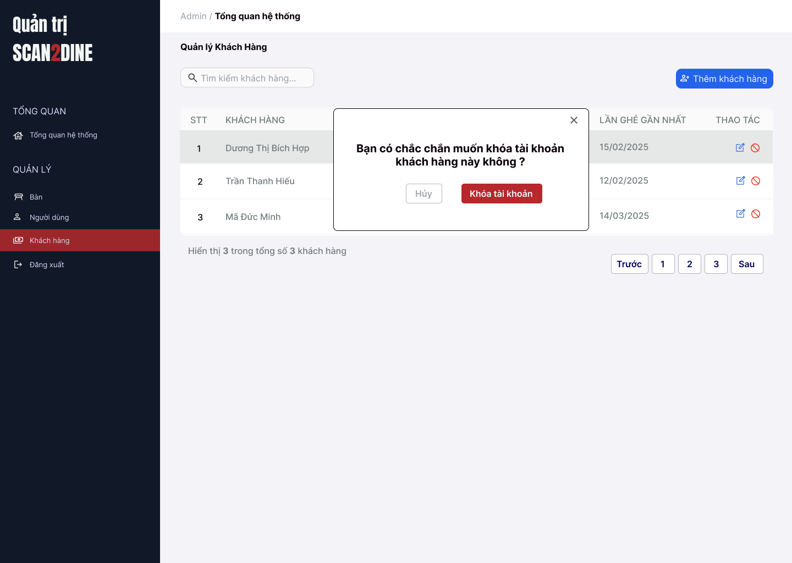
Test Case ID | Mô tả | Hành động | Điều kiện tiên quyết | Kết quả mong đợi | Kết quả thực tế | Kết quả |  |  | Kết quả |  |  | Chú thích
 |  |  |  |  |  | Vòng 1 |  |  | Vòng 2
 |  |  |  |  |  | Trạng thái | Ngày kiểm tra | Người kiểm tra | Trạng thái | Ngày kiểm tra | Người kiểm tra
GUI_SHOW Chặn khách hàng
GUI-CKH01 | [Hộp thoại xác nhận chặn khách hàng] Popup |  |  | - Status: Visible - Text color: Black | - Status: Visible - Text color: Black | Passed |  | Hợp | Passed |  | Hợp
GUI-CKH02 | [Khóa tài khoản] Button |  |  | - Label: "Khóa tài khoản" - Status: Enable - Text color: White - Background: Red | - Label: "Khóa tài khoản" - Status: Enable - Text color: White - Background: Red | Passed |  | Hợp | Passed |  | Hợp
GUI-CKH03 | [Hủy] Button |  |  | - Label: "Hủy" - Status: Enable - Text color: Gray - Background: White | - Label: "Hủy" - Status: Enable - Text color: Gray - Background: White | Passed |  | Hợp | Passed |  | Hợp
GUI-CKH04 | [Nút đóng hộp thoại] Icon Button |  |  | - Icon: "X" góc bên phải - Status: Enable | - Icon: "X" góc bên phải - Status: Enable | Passed |  | Hợp | Passed |  | Hợp
FUNCTION_SHOW Chặn khách hàng
FUNC-CKH01 | Kiểm tra hiển thị màn hình [Quản lý khách hàng] | 1. Mở trình duyệt firefox/safari/CocCoc 2. Nhập Url vào trình duyệt: [https://login.live.com/login.srf?lc=1066] 3. Đăng nhập vào hệ thống bằng tài khoản quản trị viên 4. Trên thanh sidebar bên trái, chọn mục [Khách hàng] |  | Màn hình [Quản lý khách hàng] được hiển thị thành công. Ngôn ngữ hiển thị trùng với cài đặt ngôn ngữ của trình duyệt. |  | Passed |  | Hợp | Passed |  | Hợp
FUNC-CKH02 | Kiểm tra hiển thị nút icon Khóa tài khoản tại tên khách hàng cần khóa | 1. Chọn trên icon button [Khóa tài khoản] tại tên khách hàng "Dương Thị Bích Hợp" | Passed FUNC-CKH01 | Hộp thoại thồn báo khóa tài khoản được hiển thị |  | Passed |  | Hợp | Passed |  | Hợp
FUNC-CKH03 | Kiểm tra việc khi người dùng chọn button [Hủy] trên hộp thoại thông báo xác nhận khóa tài khoản | 1. Chọn button [Hủy] trên hộ thoại thông báo xác nhận khóa tài khoản | Passed FUNC-CKH01, FUNC-CKH02 | Không khóa tài khoản, đóng hộp thoại |  | Passed |  | Hợp | Passed |  | Hợp
FUNC-CKH04 | Kiểm tra việc khi người dùng chọn button [Khóa tài khoản] trên hộp thoại thông báo xác nhận khóa tài khoản | 1. Chọn trên button [Khóa tài khoản] trên hộ thoại thông báo xác nhận khóa tài khoản | Passed FUNC-CKH01, FUNC-CKH02 | Khách hàng đã bị khóa tài khoản |  | Passed |  | Hợp | Passed |  | Hợp
FUNC-CKH05 | Hộp thoại thông báo đóng lại khi người dùng chọn icon button [X] | 1. Chọn icon button [X] | Passed FUNC-CKH01, FUNC-CKH02 | Hộp thoại thông báo đóng lại |  | Passed |  | Hợp | Passed |  | Hợp

Đằng nhập - Nhân viên
Project Name | Xây dựng website gọi món thanh toán thông minh qua qr code và AI, kết nối khách hàng với quầy ăn tại chợ đêm
Module Code | Đăng nhập - Nhân viên
 | Hoàn thành | Lỗi | Chưa kiểm tra | Bị chăn | Tổng số trường hợp thử nghiệm
Round 1 | 0 | 0 | 0 | 0
Round 2 |  | 0 | 0 | 0
 |  | 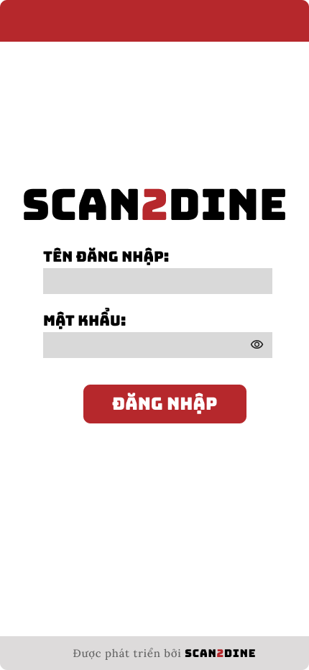
Test Case ID | Mô tả | Hành động | Điều kiện tiên quyết | Kết quả mong đợi | Kết quả thực tế | Kết quả |  |  | Kết quả |  |  | Chú thích
 |  |  |  |  |  | Vòng 1 |  |  | Vòng 2
 |  |  |  |  |  | Trạng thái | Ngày kiểm tra | Người kiểm tra | Trạng thái | Ngày kiểm tra | Người kiểm tra
GUI_SHOW Đăng nhập - Nhân viên
GUI-DNNV01 | [Logo ứng dụng] Image |  |  | - Status: Visible | - Status: Visible | Passed |  | Hợp | Passed |  | Hợp
GUI-DNNV02 | [TÊN ĐĂNG NHẬP] Textbox |  |  | - Label: TÊN ĐĂNG NHẬP - Label color: Black - Text color: Black - Status: Enable | - Label: TÊN ĐĂNG NHẬP - Label color: Black - Text color: Black - Status: Enable | Passed |  | Hợp | Passed |  | Hợp
GUI-DNNV03 | [MẬT KHẨU] Password texbox |  |  | - Label: MẬT KHẨU - Label color: Black - Text color: Black - Status: Enable - Eye icon (hiện/ẩn mật khẩu): Visible | - Label: MẬT KHẨU - Label color: Black - Text color: Black - Status: Enable - Eye icon (hiện/ẩn mật khẩu): Visible | Passed |  | Hợp | Passed |  | Hợp
GUI-DNNV04 | [Đăng nhập] Button |  |  | - Text: ĐẰNG NHẬP - Text color: White - Background: Red - Status: Enable | - Text: ĐẰNG NHẬP - Text color: White - Background: Red - Status: Enable | Passed |  | Hợp | Passed |  | Hợp
GUI-DNNV05 | [Thông tin phát triển ứng dụng] Label |  |  | - Text: Được phát triển bởi SCAN2DINE - Font size: Small - Text color: Gray | - Text: Được phát triển bởi SCAN2DINE - Font size: Small - Text color: Gray | Passed |  | Hợp | Passed |  | Hợp
FUNCTION_SHOW Đăng nhập - Nhân viên
FUNC-DNNV01 | Kiểm tra hiển thị màn hình [Đăng nhập tài khoản] | 1. Open trình duyệt firefox/safari/CocCoc 2. Nhập Url vào trình duyệt: [url.link] |  | Màn hình [Đăng nhập tài khoản] được hiển thị thành công. Ngôn ngữ hiển thị trùng với cài đặt ngôn ngữ của trình duyệt. | Màn hình [Đăng nhập tài khoản] được hiển thị thành công. Ngôn ngữ hiển thị trùng với cài đặt ngôn ngữ của trình duyệt. | Passed |  | Hợp | Passed |  | Hợp
FUNC-DNNV02 | Kiểm tra việc đăng nhập trên giao diện [Đăng nhập tài khoản] không thành công trong trường hợp không nhập dữ liệu đến các tất cả các trường trên form | 1. Không nhập dữ liệu đến tất cả các trường trên form 2. Chọn trên button [ĐĂNG NHẬP] | 1. FUNC-DNNV01 | Hiển thị message tại tất cả các fields bắt buộc nhập Hiển thị message: "Tên đăng nhập hoặc mật khẩu không hợp lệ". | Hiển thị message tại tất cả các fields bắt buộc nhập Hiển thị message: "Tên đăng nhập hoặc mật khẩu không hợp lệ". | Passed |  | Hợp | Passed |  | Hợp
FUNC-DNNV03 | Kiểm tra việc đăng nhập trên giao diện [Đăng nhập tài khoản] thành công trong trường hợp nhập dữ liệu đến các tất cả các trường trên form | 1. Nhập dữ liệu hợp lệ đến tất cả các trường trên form 2. Chọn trên button [ĐĂNG NHẬP] | 1. FUNC-DNNV01 | Hệ thống điều hướng người dùng sang giao diện trang chủ của nhân viên | Hệ thống điều hướng người dùng sang giao diện trang chủ của nhân viên | Passed |  | Hợp | Passed |  | Hợp
FUNC-DNNV04 | Kiểm tra việc đăng nhập vào hệ thống thành công trong trường hợp nhập đúng tên đăng nhập đến textbox [TÊN ĐĂNG NHẬP], nhập đúng mật khẩu đến textbox [MẬT KHẨU] | 1. Nhập 'bichhop' đến textbox [TÊN ĐĂNG NHẬP] 2. Nhập BHop123@ đến textbox [MẬT KHẨU] 3. Chọn trên button [ĐĂNG NHẬP] | Passed FUNC-DDNV01 Tên đăng nhập đã đăng ký "bichhop", Mật khẩu đã đăng ký "BHop123@" | Hệ thống điều hướng người dùng sang giao diện trang chủ của nhân viên | Hệ thống điều hướng người dùng sang giao diện trang chủ của nhân viên | Passed |  | Hợp | Passed |  | Hợp
FUNC-DNNV05 | Kiểm tra việc đăng nhập vào hệ thống không thành công trong trường hợp nhập đúng tên đăng nhập đến textbox [TÊN ĐĂNG NHẬP], nhập sai mật khẩu đến textbox [MẬT KHẨU] | 1. Nhập 'bichhop' đến textbox [TÊN ĐĂNG NHẬP] 2. Nhập 'Bichhop22847!@' đến textbox [MẬT KHẨU] 3. Chọn trên button [ĐĂNG NHẬP] | Passed FUNC-DDNV01 Tên đăng nhập đã đăng ký "bichhop", Mật khẩu đã đăng ký "BHop123@" | Hiển thị message: "Tên đăng nhập hoặc mật khẩu không hợp lệ". | Hiển thị message: "Tên đăng nhập hoặc mật khẩu không hợp lệ". | Passed |  | Hợp | Passed |  | Hợp
FUNC-DNNV06 | Kiểm tra việc đăng nhập vào hệ thống không thành công trong trường hợp nhập đúng tên đăng nhập đến textbox [TÊN ĐĂNG NHẬP], không nhập mật khẩu đến textbox [MẬT KHẨU] | 1. Nhập 'bichhop' đến textbox [TÊN ĐĂNG NHẬP] 2. Không nhập mật khẩu đến textbox [MẬT KHẨU] 3. Chọn trên button [ĐĂNG NHẬP] | Passed FUNC-DDNV01 Tên đăng nhập đã đăng ký "bichhop", Mật khẩu đã đăng ký "BHop123@" | Hiển thị message: "Tên đăng nhập hoặc mật khẩu không hợp lệ". | Hiển thị message: "Tên đăng nhập hoặc mật khẩu không hợp lệ". | Passed |  | Hợp | Passed |  | Hợp
FUNC-DNNV07 | Kiểm tra việc đăng nhập vào hệ thống không thành công trong trường hợp nhập sai tên đăng nhập đến textbox [TÊN ĐĂNG NHẬP], đúng mật khẩu đến textbox [MẬT KHẨU] | 1. Nhập 'bichhopahihi' đến textbox [TÊN ĐĂNG NHẬP] 2. Nhập 'BHop123@' đến textbox [MẬT KHẨU] 3. Chọn trên button [ĐĂNG NHẬP] | Passed FUNC-DDNV01 Tên đăng nhập đã đăng ký "bichhop", Mật khẩu đã đăng ký "BHop123@" | Hiển thị message: "Tên đăng nhập hoặc mật khẩu không hợp lệ". | Hiển thị message: "Tên đăng nhập hoặc mật khẩu không hợp lệ". | Passed |  | Hợp | Passed |  | Hợp
FUNC-DNNV08 | Kiểm tra việc đăng nhập vào hệ thống không thành công trong trường hợp nhập sai tên đăng nhập đến textbox [TÊN ĐĂNG NHẬP], sai mật khẩu đến textbox [MẬT KHẨU] | 1. Nhập 'bichhopahihi' đến textbox [TÊN ĐĂNG NHẬP] 2. Nhập 'BICHHOP@7876' đến textbox [MẬT KHẨU] 3. Chọn trên button [ĐĂNG NHẬP] | Passed FUNC-DDNV01 Tên đăng nhập đã đăng ký "bichhop", Mật khẩu đã đăng ký "BHop123@" | Hiển thị message: "Tên đăng nhập hoặc mật khẩu không hợp lệ". | Hiển thị message: "Tên đăng nhập hoặc mật khẩu không hợp lệ". | Passed |  | Hợp | Passed |  | Hợp
FUNC-DNNV09 | Kiểm tra việc đăng nhập vào hệ thống không thành công trong trường hợp nhập sai tên đăng nhập đến textbox [TÊN ĐĂNG NHẬP], không nhập mật khẩu đến textbox [MẬT KHẨU] | 1. Nhập 'bichhopahihi' đến textbox [TÊN ĐĂNG NHẬP] 2. Không nhập mật khẩu đến textbox [MẬT KHẨU] 3. Chọn trên button [ĐĂNG NHẬP] | Passed FUNC-DDNV01 Tên đăng nhập đã đăng ký "bichhop", Mật khẩu đã đăng ký "BHop123@" | Hiển thị message: "Tên đăng nhập hoặc mật khẩu không hợp lệ". | Hiển thị message: "Tên đăng nhập hoặc mật khẩu không hợp lệ". | Passed |  | Hợp | Passed |  | Hợp
FUNC-DNNV10 | Kiểm tra việc đăng nhập vào hệ thống không thành công trong trường hợp không nhập tên đăng nhập đến textbox [TÊN ĐĂNG NHẬP], nhập đúng mật khẩu đến textbox [MẬT KHẨU] | 1. Không nhập tên đăng nhập đến textbox [TÊN ĐĂNG NHẬP] 2. Nhập 'BHop123@' đến textbox [MẬT KHẨU] 3. Chọn trên button [ĐĂNG NHẬP] | Passed FUNC-DDNV01 Tên đăng nhập đã đăng ký "bichhop", Mật khẩu đã đăng ký "BHop123@" | Hiển thị message: "Tên đăng nhập hoặc mật khẩu không hợp lệ". | Hiển thị message: "Tên đăng nhập hoặc mật khẩu không hợp lệ". | Passed |  | Hợp | Passed |  | Hợp
FUNC-DNNV11 | Kiểm tra việc đăng nhập vào hệ thống không thành công trong trường hợp không nhập tên đăng nhập đến textbox [TÊN ĐĂNG NHẬP], nhập sai mật khẩu đến textbox [MẬT KHẨU] | 1. Không nhập tên đăng nhập đến textbox [TÊN ĐĂNG NHẬP] 2. Nhập 'BHop123445@@' đến textbox [MẬT KHẨU] 3. Chọn trên button [ĐĂNG NHẬP] | Passed FUNC-DDNV01 Tên đăng nhập đã đăng ký "bichhop", Mật khẩu đã đăng ký "BHop123@" | Hiển thị message: "Tên đăng nhập hoặc mật khẩu không hợp lệ". | Hiển thị message: "Tên đăng nhập hoặc mật khẩu không hợp lệ". | Passed |  | Hợp | Passed |  | Hợp
FUNC-DNNV12 | Kiểm tra việc đăng nhập vào hệ thống không thành công trong trường hợp không nhập tên đăng nhập đến textbox [TÊN ĐĂNG NHẬP], không nhập mật khẩu đến textbox [MẬT KHẨU] | 1. Không nhập tên đăng nhập đến textbox [TÊN ĐĂNG NHẬP] 2. Không nhập mật khẩu đến textbox [MẬT KHẨU] 3. Chọn trên button [ĐĂNG NHẬP] | Passed FUNC-DDNV01 Tên đăng nhập đã đăng ký "bichhop", Mật khẩu đã đăng ký "BHop123@" | Hiển thị message: "Tên đăng nhập hoặc mật khẩu không hợp lệ". | Hiển thị message: "Tên đăng nhập hoặc mật khẩu không hợp lệ". | Passed |  | Hợp | Passed |  | Hợp
FUNC-DNNV13 | Kiểm tra hiển thị mật khẩu khi click vào icon "con mắt" | 1. Nhập "Bhop123@" tại textbox [MẬT KHẨU] 2. Chọn vào icon con mắt | Passed FUNC-DDNV01 | Mật khẩu chuyển từ dạng ẩn •••••••• sang dạng hiển thị "BHop123@" | Mật khẩu chuyển từ dạng ẩn •••••••• sang dạng hiển thị "BHop123@" | Passed |  | Hợp | Passed |  | Hợp
FUNC-DNNV14 | Kiểm tra ẩn mật khẩu khi click lại vào icon "con mắt" lần nữa | 1. Click lại icon con mắt | Passed FUNC-DDNV01 | Mật khẩu chuyển lại sang dạng ẩn •••• | Mật khẩu chuyển lại sang dạng ẩn •••• | Passed |  | Hợp | Passed |  | Hợp
FUNC-DNNV15 | Kiểm tra mặc định của trường mật khẩu là ẩn | 1. Không thao tác gì với icon con mắt | Passed FUNC-DDNV01 | Mật khẩu mặc định được hiển thị dưới dạng •••• | Mật khẩu mặc định được hiển thị dưới dạng •••• | Passed |  | Hợp | Passed |  | Hợp

Điền thông tin khách hàng
Project Name | Xây dựng website gọi món thanh toán thông minh qua qr code và AI, kết nối khách hàng với quầy ăn tại chợ đêm
Module Code | Điền thông tin khách hàng
 | Hoàn thành | Lỗi | Chưa kiểm tra | Bị chăn | Tổng số trường hợp thử nghiệm
Round 1 | 0 | 0 | 0 | 0
Round 2 |  | 0 | 0 | 0
 |  | 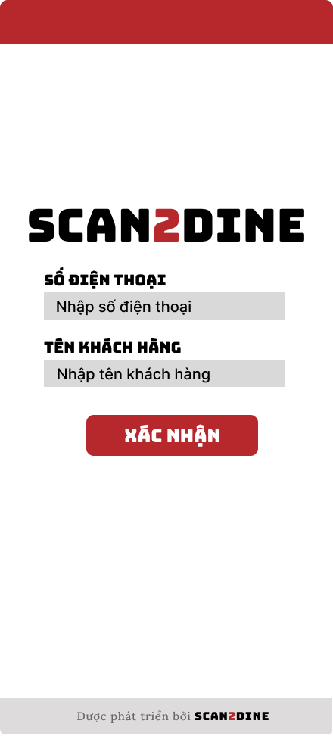
Test Case ID | Mô tả | Hành động | Điều kiện tiên quyết | Kết quả mong đợi | Kết quả thực tế | Kết quả |  |  | Kết quả |  |  | Chú thích
 |  |  |  |  |  | Vòng 1 |  |  | Vòng 2
 |  |  |  |  |  | Trạng thái | Ngày kiểm tra | Người kiểm tra | Trạng thái | Ngày kiểm tra | Người kiểm tra
GUI_SHOW Điền thông tin khách hàng
GUI-DTKH01 | [Logo ứng dụng] Image |  |  | - Status: Visible | - Status: Visible | Passed |  | Hợp | Passed |  | Hợp
GUI-DTKH02 | [SỐ ĐIỆN THOẠI] Textbox |  |  | - Label: SỐ ĐIỆN THOẠI - Label color: Black - Placeholder: Nhập SỐ ĐIỆN THOẠI - Text color: Black - Status: Enable | - Label: SỐ ĐIỆN THOẠI - Label color: Black - Placeholder: Nhập SỐ ĐIỆN THOẠI - Text color: Black - Status: Enable | Passed |  | Hợp | Passed |  | Hợp
GUI-DTKH03 | [TÊN KHÁCH HÀNG] Textbox |  |  | - Label: TÊN KHÁCH HÀNG - Label color: Black - Placeholder: Nhập TÊN KHÁCH HÀNG - Text color: Black - Status: Enable | - Label: TÊN KHÁCH HÀNG - Label color: Black - Placeholder: Nhập TÊN KHÁCH HÀNG - Text color: Black - Status: Enable | Passed |  | Hợp | Passed |  | Hợp
GUI-DTKH04 | [Xác nhận] Button |  |  | - Text: XÁC NHẬN - Text color: White - Blackground: Red - Status : enable | - Text: XÁC NHẬN - Text color: White - Blackground: Red - Status : enable | Passed |  | Hợp | Passed |  | Hợp
GUI-DTKH05 | [Thông tin phát triển ứng dụng] Label |  |  | - Text: Được phát triển bởi SCAN2DINE - Font size: Small - Text color: Gray | - Text: Được phát triển bởi SCAN2DINE - Font size: Small - Text color: Gray | Passed |  | Hợp | Passed |  | Hợp
FUNCTION_SHOW Điền thông tin khách hàng
FUNC-DTKH01 | Kiểm tra hiển thị màn hình [Điền thông tin khách hàng] | 1. Quét mã QR |  | Màn hình [Điền thông tin khách hàng] được hiển thị thành công. Ngôn ngữ hiển thị trùng với cài đặt ngôn ngữ của trình duyệt. | Màn hình [Điền thông tin khách hàng] được hiển thị thành công. Ngôn ngữ hiển thị trùng với cài đặt ngôn ngữ của trình duyệt. | Passed |  | Hợp | Passed |  | Hợp
FUNC-TTKH02 | Kiểm tra việc thêm mới record trên giao diện [Điền thông tin khách hàng] không thành công trong trường hợp không nhập dữ liệu đến các tất cả các trường trên form | 1. Không nhập dữ liệu đến tất cả các trường trên form 2. Chọn trên button [XÁC NHẬN] | Passed FUNC-DTKH01 | Hiển thị message tại tất cả các trường bắt buộc nhập Hiển thị message: "Vui lòng nhập số điện thoại" | Hiển thị message tại tất cả các trường bắt buộc nhập Hiển thị message: "Vui lòng nhập số điện thoại" | Passed |  | Hợp | Passed |  | Hợp
FUNC-TTKH03 | Kiểm tra việc thêm mới record trên giao diện [Điền thông tin khách hàng] thành công trong trường hợp nhập dữ liệu đến các tất cả các trường trên form | 1. Nhập dữ liệu hợp lệ đến tất cả các trường trên form 2. Chọn trên button [XÁC NHẬN] | Passed FUNC-DTKH01 | Hệ thống điều hướng người dùng sang giao diện trang chủ của khách hàng | Hệ thống điều hướng người dùng sang giao diện trang chủ của khách hàng | Passed |  | Hợp | Passed |  | Hợp
FUNC-TTKH04 | Kiểm tra việc thêm mới record [Điền thông tin khách hàng] không thành công trong trường hợp user không nhập dữ liệu đến textbox [SỐ ĐIỆN THOẠI] | 1. Không nhập dữ liệu đến textbox [SỐ ĐIỆN THOẠI] 2. Nhập giá trị hợp lệ đến các trường còn lại 3. Chọn trên button [XÁC NHẬN] | Passed FUNC-DTKH01 | Hiển thị message: "Vui lòng nhập số điện thoại." | Hiển thị message: "Vui lòng nhập số điện thoại." | Passed |  | Hợp | Passed |  | Hợp
FUNC-TTKH05 | Kiểm tra thêm mới record [Điền thông tin khách hàng] không thành công trong trường hợp user nhập kí tự đặc biệt đến textbox [SỐ ĐIỆN THOẠI] | 1. Nhập '@#$@#' đến textbox [SỐ ĐIỆN THOẠI] 2. Nhập giá trị hợp lệ đến các trường còn lại 3. Chọn trên button [XÁC NHẬN] | Passed FUNC-DTKH01 | Hiển thị message: "Có lỗi xảy ra khi đăng ký. Vui lòng thử lại." không thể truy cập vào trang chủ khách hàng | Hiển thị message: "Có lỗi xảy ra khi đăng ký. Vui lòng thử lại.". | Passed |  | Hợp | Passed |  | Hợp
FUNC-TTKH06 | Kiểm tra thêm mới record [Điền thông tin khách hàng] thành công trong trường hợp user nhập khoảng trắng 2 đầu đến textbox [SỐ ĐIỆN THOẠI] | 1. Nhập ' 0862508252 ' đến textbox [SỐ ĐIỆN THOẠI] 2. Nhập giá trị hợp lệ đến các trường còn lại 3. Chọn trên button [XÁC NHẬN] | Passed FUNC-DTKH01 | Hệ thống điều hướng người dùng sang giao diện trang chủ của khách hàng | Hệ thống điều hướng người dùng sang giao diện trang chủ của khách hàng | Passed |  | Hợp | Passed |  | Hợp
FUNC-TTKH07 | Kiểm tra thêm mới record [Điền thông tin khách hàng] không thành công trong trường hợp user nhập khoảng trắng ở giữa đến textbox [SỐ ĐIỆN THOẠI] | 1. Nhập '086 250 8252' đến textbox [SỐ ĐIỆN THOẠI] 2. Nhập giá trị hợp lệ đến các trường còn lại 3. Chọn trên button [XÁC NHẬN] | Passed FUNC-DTKH01 | Hệ thống tự động trim khoảng trắng 2 đầu và điều hướng người dùng sang giao diện trang chủ của khách hàng | Hệ thống tự động trim khoảng trắng 2 đầu và điều hướng người dùng sang giao diện trang chủ của khách hàng | Passed |  | Hợp | Passed |  | Hợp
FUNC-TTKH08 | Kiểm tra thêm mới record [Điền thông tin khách hàng] không thành công trong trường hợp user nhập chữ đến textbox [SỐ ĐIỆN THOẠI] | 1. Nhập 'KhôngTamSauChin' đến textbox [SỐ ĐIỆN THOẠI] 2. Nhập giá trị hợp lệ đến các trường còn lại 3. Chọn trên button [XÁC NHẬN] | Passed FUNC-DTKH01 | Hiển thị message: "Có lỗi xảy ra khi đăng ký. Vui lòng thử lại.". | Hiển thị message: "Có lỗi xảy ra khi đăng ký. Vui lòng thử lại.". | Passed |  | Hợp | Passed |  | Hợp
FUNC-TTKH09 | Kiểm tra thêm mới record [Điền thông tin khách hàng] thành công trong trường hợp user nhập số đến textbox [SỐ ĐIỆN THOẠI] | 1. Nhập '0862508252' đến textbox [SỐ ĐIỆN THOẠI] 2. Nhập giá trị hợp lệ đến các trường còn lại 3. Chọn trên button [XÁC NHẬN] | Passed FUNC-DTKH01 | Hệ thống điều hướng người dùng sang giao diện trang chủ của khách hàng | Hệ thống điều hướng người dùng sang giao diện trang chủ của khách hàng | Passed |  | Hợp | Passed |  | Hợp
FUNC-TTKH10 | Kiểm tra thêm mới record [Điền thông tin khách hàng] không thành công trong trường hợp user nhập chữ và số đến textbox [SỐ ĐIỆN THOẠI] | 1. Nhập '087Hai509Hai52' đến textbox [SỐ ĐIỆN THOẠI] 2. Nhập giá trị hợp lệ đến các trường còn lại 3. Chọn trên button [XÁC NHẬN] | Passed FUNC-DTKH01 | Hiển thị message: "Có lỗi xảy ra khi đăng ký. Vui lòng thử lại.". | Hiển thị message: "Có lỗi xảy ra khi đăng ký. Vui lòng thử lại.". | Passed |  | Hợp | Passed |  | Hợp
FUNC-TTKH11 | Kiểm tra thêm mới record [Điền thông tin khách hàng] không thành công trong trường hợp user nhập nhỏ hơn 10 kí tự số đến textbox [SỐ ĐIỆN THOẠI] | 1. Nhập '086250825' đến textbox [SỐ ĐIỆN THOẠI] 2. Nhập giá trị hợp lệ đến các trường còn lại 3. Chọn trên button [XÁC NHẬN] | Passed FUNC-DTKH01 | Hiển thị message: "Số điện thoại chỉ cho phép nhập 10 ký tự số". | Hiển thị message: "Số điện thoại chỉ cho phép nhập 10 ký tự số". | Passed |  | Hợp | Passed |  | Hợp
FUNC-TTKH12 | Kiểm tra thêm mới record [Điền thông tin khách hàng] thành công trong trường hợp user nhập đúng 10 kí tự số đến textbox [SỐ ĐIỆN THOẠI] | 1. Nhập '0862508252' đến textbox [SỐ ĐIỆN THOẠI] 2. Nhập giá trị hợp lệ đến các trường còn lại 3. Chọn trên button [XÁC NHẬN] | Passed FUNC-DTKH01 | Hệ thống điều hướng người dùng sang giao diện trang chủ của khách hàng | Hệ thống điều hướng người dùng sang giao diện trang chủ của khách hàng | Passed |  | Hợp | Passed |  | Hợp
FUNC-TTKH13 | Kiểm tra thêm mới record [Điền thông tin khách hàng] không thành công trong trường hợp user nhập lớn hơn 10 kí tự số đến textbox [SỐ ĐIỆN THOẠI] | 1. Nhập '08625082525' đến textbox [SỐ ĐIỆN THOẠI] 2. Nhập giá trị hợp lệ đến các trường còn lại 3. Chọn trên button [XÁC NHẬN] | Passed FUNC-DTKH01 | Hiển thị message: "Số điện thoại chỉ cho phép nhập 10 ký tự số". | Hiển thị message: "Số điện thoại chỉ cho phép nhập 10 ký tự số". | Passed |  | Hợp | Passed |  | Hợp
FUNC-TTKH14 | Kiểm tra việc thêm mới record [Điền thông tin khách hàng] không thành công trong trường hợp user không nhập dữ liệu đến textbox [TÊN KHÁCH HÀNG] khi khách hàng chưa từng dăng nhập vào hệ thống | 1. Không nhập dữ liệu đến textbox [TÊN KHÁCH HÀNG] 2. Nhập giá trị hợp lệ đến các trường còn lại 3. Chọn trên button [XÁC NHẬN] | Passed FUNC-DTKH01 | Hiển thị message: "Số điện thoại chưa tồn tại. Vui lòng nhập tên để truy cập.". | Hiển thị message: "Số điện thoại chưa tồn tại. Vui lòng nhập tên để truy cập.". | Passed |  | Hợp | Passed |  | Hợp
FUNC-TTKH15 | Kiểm tra thêm mới record [Điền thông tin khách hàng] không thành công trong trường hợp user nhập kí tự đặc biệt đến textbox [TÊN KHÁCH HÀNG] | 1. Nhập '@#^&*' đến textbox [TÊN KHÁCH HÀNG] 2. Nhập giá trị hợp lệ đến các trường còn lại 3. Chọn trên button [XÁC NHẬN] | Passed FUNC-DTKH01 | Hiển thị message: "Tên khách hàng không hợp lệ.". | Cho phép nhập ký tự vào textbox [Tên khách hàng] | Passed |  | Hợp | Passed |  | Hợp
FUNC-TTKH16 | Kiểm tra thêm mới record [Điền thông tin khách hàng] thành công trong trường hợp user nhập khoảng trắng 2 đầu đến textbox [TÊN KHÁCH HÀNG] | 1. Nhập ' Hợp ' đến textbox [TÊN KHÁCH HÀNG] 2. Nhập giá trị hợp lệ đến các trường còn lại 3. Chọn trên button [XÁC NHẬN] | Passed FUNC-DTKH01 | Hệ thống tự động trim khoảng trắng 2 đầu và điều hướng người dùng sang giao diện trang chủ của khách hàng | Hệ thống tự động trim khoảng trắng 2 đầu và điều hướng người dùng sang giao diện trang chủ của khách hàng | Passed |  | Hợp | Passed |  | Hợp
FUNC-TTKH17 | Kiểm tra thêm mới record [Điền thông tin khách hàng] thành công trong trường hợp user nhập chữ đến textbox [TÊN KHÁCH HÀNG] | 1. Nhập 'Hợp' đến textbox [TÊN KHÁCH HÀNG] 2. Nhập giá trị hợp lệ đến các trường còn lại 3. Chọn trên button [XÁC NHẬN] | Passed FUNC-DTKH01 | Hệ thống điều hướng người dùng sang giao diện trang chủ của khách hàng | Hệ thống điều hướng người dùng sang giao diện trang chủ của khách hàng | Passed |  | Hợp | Passed |  | Hợp
FUNC-TTKH18 | Kiểm tra thêm mới record [Điền thông tin khách hàng] không thành công trong trường hợp user nhập số đến textbox [TÊN KHÁCH HÀNG] | 1. Nhập '12345' đến textbox [TÊN KHÁCH HÀNG] 2. Nhập giá trị hợp lệ đến các trường còn lại 3. Chọn trên button [XÁC NHẬN] | Passed FUNC-DTKH01 | Hiển thị message: "Tên khách hàng chỉ cho phép nhập chữ". | Hiển thị message: "Tên khách hàng chỉ cho phép nhập chữ". | Passed |  | Hợp | Passed |  | Hợp
FUNC-TTKH19 | Kiểm tra thêm mới record [Điền thông tin khách hàng] không thành công trong trường hợp user nhập chữ và số đến textbox [TÊN KHÁCH HÀNG] | 1. Nhập 'Hợp 123' đến textbox [TÊN KHÁCH HÀNG] 2. Nhập giá trị hợp lệ đến các trường còn lại 3. Chọn trên button [XÁC NHẬN] | Passed FUNC-DTKH01 | Hiển thị message: "Tên khách hàng chỉ cho phép nhập chữ.". | Hiển thị message: "Tên khách hàng chỉ cho phép nhập chữ.". | Passed |  | Hợp | Passed |  | Hợp
FUNC-TTKH20 | Kiểm tra thêm mới record [Điền thông tin khách hàng] thành công trong trường hợp user nhập nhỏ hơn 50 kí tự chữ đến textbox [TÊN KHÁCH HÀNG] | 1. Nhập nhỏ hơn 50 ký tự chữ đến textbox [TÊN KHÁCH HÀNG] 2. Nhập giá trị hợp lệ đến các trường còn lại 3. Chọn trên button [XÁC NHẬN] | Passed FUNC-DTKH01 | Hệ thống điều hướng người dùng sang giao diện trang chủ của khách hàng | Hệ thống điều hướng người dùng sang giao diện trang chủ của khách hàng | Passed |  | Hợp | Passed |  | Hợp
FUNC-TTKH21 | Kiểm tra thêm mới record [Điền thông tin khách hàng] thành công trong trường hợp user đúng 50 kí tự chữ đến textbox [TÊN KHÁCH HÀNG] | 1. Nhập đúng 50 ký tự chữ đến textbox [TÊN KHÁCH HÀNG] 2. Nhập giá trị hợp lệ đến các trường còn lại 3. Chọn trên button [XÁC NHẬN] | Passed FUNC-DTKH01 | Hệ thống điều hướng người dùng sang giao diện trang chủ của khách hàng | Hệ thống điều hướng người dùng sang giao diện trang chủ của khách hàng | Passed |  | Hợp | Passed |  | Hợp
FUNC-TTKH22 | Kiểm tra thêm mới record [Điền thông tin khách hàng] không thành công trong trường hợp user lớn hơn 50 kí tự chữ đến textbox [TÊN KHÁCH HÀNG] | 1. Nhập lớn hơn 50 ký tự chữ đến textbox [TÊN KHÁCH HÀNG] 2. Nhập giá trị hợp lệ đến các trường còn lại 3. Chọn trên button [XÁC NHẬN] | Passed FUNC-DTKH01 | Hiển thị message: "Tên khách hàng chỉ cho phép nhập tối đa 50 kí tự chữ". | Hiển thị message: "Tên khách hàng chỉ cho phép nhập tối đa 50 kí tự chữ". | Passed |  | Hợp | Passed |  | Hợp
FUNC-TTKH23 | Kiểm tra hiển thị tên tự động khi nhập số điện thoại đã tồn tại trong hệ thống | 1. Nhập "0862508252" vào textbox [SỐ ĐIỆN THOẠI] | Passed FUNC-DTKH01 Số điện thoại "0862508252", Tên khách hàng "Hợp" đã tồn tại trong hệ thống | Tên khách hàng tự động điền vào ô [Tên Khách Hàng], hiển thị message: “Chào mừng trở lại, Hợp” | Tên khách hàng tự động điền vào ô [Tên Khách Hàng], hiển thị message: “Chào mừng trở lại, Hợp” | Passed |  | Hợp | Passed |  | Hợp
FUNC-TTKH24 | Kiểm tra hiển thị message yêu cầu nhập tên khi số điện thoại chưa tồn tại | 1. Nhập "0334282797" vào textbox [SỐ ĐIỆN THOẠI] 2. Chọn trên button [XÁC NHẬN] | Passed FUNC-DTKH01 | Hiển thị message: “Số điện thoại chưa tồn tại. Vui lòng nhập tên để đăng ký.” | Hiển thị message: “Số điện thoại chưa tồn tại. Vui lòng nhập tên để đăng ký.” | Passed |  | Hợp | Passed |  | Hợp
FUNC-TTKH25 | Kiểm tra hiển thị lỗi khi chỉ nhập tên, không nhập số điện thoại | 1. Nhập "Quyên" vào textbox [TÊN KHÁCH HÀNG] 2. Chọn trên button [XÁC NHẬN] | Passed FUNC-DTKH01 | Hiển thị message: “Vui lòng nhập số điện thoại.” | Hiển thị message: “Vui lòng nhập số điện thoại.” | Passed |  | Hợp | Passed |  | Hợp
FUNC-TTKH26 | Kiểm tra hệ thống phản hồi đúng khi khách hàng cũ nhập đúng số điện thoại nhưng sửa tên khác | 1. Nhập "0862508252" vào textbox [SỐ ĐIỆN THOẠI] 2. Sửa tên khách hàng từ "Hợp" thành "Huy" 3. Quan sát tại ô textbox [TÊN KHÁCH HÀNG] | Passed FUNC-DTKH01 Số điện thoại "0862508252", Tên khách hàng "Hợp" đã tồn tại trong hệ thống | Giữ nguyên tên cũ, tại textbox [TÊN KHÁCH HÀNG] không cho phép chỉnh sửa | Giữ nguyên tên cũ, tại textbox [TÊN KHÁCH HÀNG] không cho phép chỉnh sửa | Passed |  | Hợp | Passed |  | Hợp
FUNC-TTKH27 | Kiểm tra tạo mới khách hàng thành công khi nhập đầy đủ số điện thoại và tên mới | 1. Nhập "0334282797" vào textbox [SỐ ĐIỆN THOẠI] 2. Nhập "Quyên" vào textbox [TÊN KHÁCH HÀNG] 3. Chọn trên button [XÁC NHẬN] | Passed FUNC-DTKH01 | Hệ thống điều hướng người dùng sang giao diện trang chủ của khách hàng | Hệ thống điều hướng người dùng sang giao diện trang chủ của khách hàng | Passed |  | Hợp | Passed |  | Hợp
FUNC-TTKH28 | Kiểm tra hiển thị lỗi khi nhập số điện thoại chưa có và không nhập tên | 1. Nhập "0948382834" vào textbox [SỐ ĐIỆN THOẠI] 2. Chọn trên button [XÁC NHẬN] | Passed FUNC-DTKH01 | Hiển thị message: “Vui lòng nhập tên để truy cập.” | Hiển thị message: “Vui lòng nhập tên để truy cập.” | Passed |  | Hợp | Passed |  | Hợp
FUNC-TTKH29 | Kiểm tra không cho truy cập nếu thiếu cả số điện thoại lẫn tên | 1. Chọn trên button [XÁC NHẬN] | Passed FUNC-DTKH01 | Hiển thị message: “Vui lòng nhập số điện thoại.” | Hiển thị message: “Vui lòng nhập số điện thoại.” | Passed |  | Hợp | Passed |  | Hợp

